Трикотаж
 |  |  |  | info@likadress.ru | К оплате: | 0.00 руб
 |  | Прайс-каталог | 8-800-250-95-37

 |  | производителя трикотажа LikaDress.ru |  | ул. Наговицыной-Икрянистовой, д. 6
 |  | 28.10.2019 3:03 |  | г. Иваново, Россия, 153002
Фотография | Артикул | Название | Ссылка на сайт | Размер | Цена | Заказ, шт | Сумма
 | 6294 | Носки Женские Арт. 6294 | https://likadress.ru/catalog/~noski_zhenskie_ | 25-27 | 25.00 руб | 0 | 0.00 руб

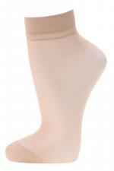 | 6194 | Носки капроновые женские Юлия А205 Арт. 6194 | https://likadress.ru/catalog/~noski_kapronovye_zhenskie_yuliya_a205_6194 | 36-40 | 20.00 руб | 0 | 0.00 руб

 | 5276 | Носки женские Пирамида Арт. 5276 | https://likadress.ru/catalog/~noski_zhenskie_piramida_5276 | 23 | 25.00 руб | 0 | 0.00 руб
 |  |  |  | 25 | 25.00 руб | 0 | 0.00 руб

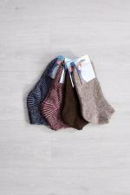 | 4190 | Носки Женские зимние укороченные Арт. 4190 | https://likadress.ru/catalog/~noski_zhenskie_zimnie_ukorochennye_4190 | 25-27 | 130.00 руб | 0 | 0.00 руб

 | 2614 | Носки женские Махровые Арт. 2614 | https://likadress.ru/catalog/~noski_zhenskie_2614 | 37-42 | 55.00 руб | 0 | 0.00 руб

